使い方
オープンデータ取組の質評価指標（ベータ版）・評価シート

 | １．オープンデータ取組の質評価指標（ベータ版）
 | オープンデータ取組の質評価指標では次の５つの観点から、自治体のオープンデータ取組状況の自己評価を行います。
 | ①推進体制、②公開範囲、③運用、④データ品質、⑤共創・連携
 | 別添の評価シートの結果に基づき、取組みの見直しや次年度の取組方針の決定等にご活用ください。

 | ２．評価シートの使い方
 | （１）『評価シート』に移動します。
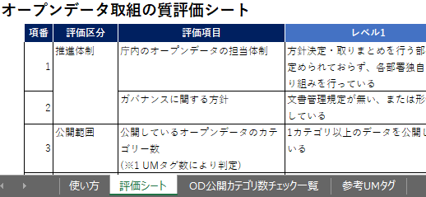

 | （２）取組の質評価に関する設問10問にご回答いただきます。
 | 設問に回答することで以下それぞれの取組みレベルを評価します。
 | ①推進体制、②公開範囲、③運用、④データ品質、⑤共創・連携
 | 設問の取組みレベル１～３を確認し、該当するレベルを「選択」セルのドロップダウンリストから選択してください。
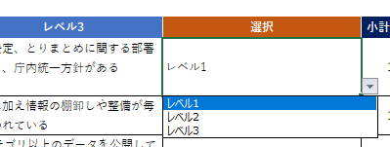

 | （３）設問３については、『OD公開カテゴリ数チェック一覧』のシートに移動し、公開カテゴリ数の確認を行ってください。
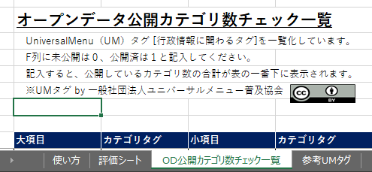

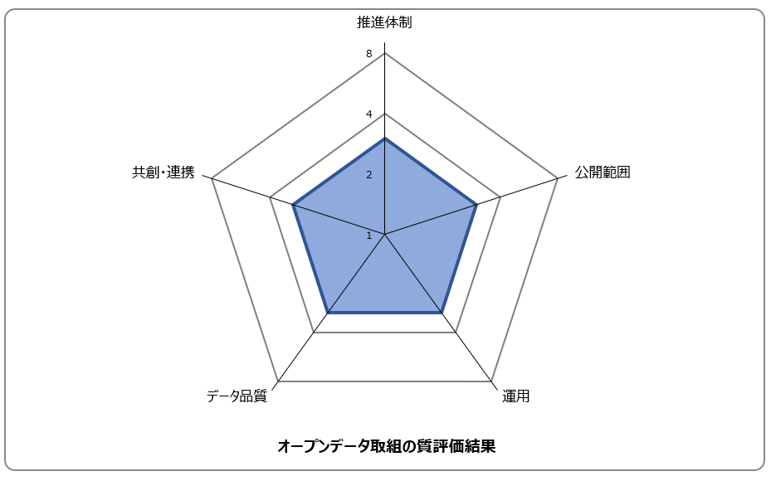
 | （３）設問の結果がレーダーチャートに表示されます。
 | ※ご利用環境により、評価シートでレーダーチャートが表示されていない場合がありますが
 | レベルをひとつでも選択すると表示されます。

評価シート
オープンデータ取組の質評価シート
 | 項番 | 評価区分 | 評価項目 | レベル1 | レベル2 | レベル3 | 選択 | 小計
 | 1 | 推進体制 | 庁内のオープンデータの担当体制 | 方針決定・取りまとめを行う部署が定められておらず、各部署独自に取り組みを行っている | 方針決定、とりまとめに関する部署があるが、各部署独自に取り組みを行っている | 方針決定、とりまとめに関する部署があり、庁内統一方針がある | レベル1 | 1
 | 2 |  | ガバナンスに関する方針 | 文書管理規定が無い、または形骸化している | 文書管理規定があり、デジタルデータに関する規定がある | 左記に加え情報の棚卸しや整備が毎年行われている | レベル1 | 1
 | 3 | 公開範囲 | 公開しているオープンデータのカテゴリー数 (※1 UMタグ数により判定) | 1カテゴリ以上のデータを公開している | 10カテゴリ以上のデータを公開している | 30カテゴリ以上のデータを公開している | レベル1 | 1
 | 4 | 運用 | 庁内おけるオープンガバメントやオープンデータに関する研修会の実施 | 開催したことは無い | 新人職員研修のみ開催・過去に数回開催 | 毎年開催している | レベル1 | 1
 | 5 |  | 定期更新が必要なデータの把握と更新頻度 | 把握していない | 把握しているが更新・更新連絡などはしていない | 把握し、更新等のコントロールを行っている | レベル1 | 1
 | 6 | データ品質 | 自治体標準データセットの利用 | 利用していない | 1つ以上の利用がある | 公開後継続的(1年に1度のデータチェックなど)な更新をおこなっている | レベル1 | 1
 | 7 |  | 公開・提供しているオープンデータのデータ形式の種別 | 公開データの形式が把握されていない、または利用しやすい形式を考慮したデータ公開が限定的となっている | 公開データの形式が把握されており、公開データの半分以上が5つ星オープンデータのレベル2以上の形式に対応している | 公開データの形式が把握されており、公開データの半分以上が5つ星オープンデータのレベル3以上の形式に対応している | レベル1 | 1
 | 8 | 共創・連携 | 他自治体や都道府県との連携 | 連携したことが無い | 他自治体や都道府県と情報交換を行っている | 他自治体と共同で情報公開を行ったり、都道府県のカタログサイトの積極活用を行っている | レベル1 | 1
 | 9 |  | 企業や民間団体との連携 | 連携したことが無い | 利用を促すための広報活動やイベント開催などを行っている | 連携(データ公開による活用事例創出や勉強会)・ニーズの掘り起こし(ラウンドテーブルなど)を行ったことがある | レベル1 | 1
 | 10 |  | 企業や民間団体での利活用 | 活用を把握できていない | 1件以上、活用された実績を把握している | 確認された活用を継続的・発展的な利用につながるよう積極的な広報等を行っている | レベル1 | 1
 |  | ※1 「OD公開カテゴリ数チェック一覧」シートを参照して、団体内で公開しているオープンデータを再分類し、該当するカテゴリの数を確認をしてください。
 |  |  | 推進体制 | 公開範囲 | 運用 | データ品質 | 共創・連携
 |  | 合計点 | 3 | 3 | 3 | 3 | 3

オープンデータ取組の質評価結果

 |  |  | リスト | 得点
 |  |  | レベル1 | 1
 |  |  | レベル2 | 2
 |  |  | レベル3 | 3

